Place and Amount
ភាគរយនៃចំនួនអ្នកប្រឡងតាមខេត្តក្រុង និងស្ថាប័នផ្សេងៗ
ទីតាំង | ចំនួនអ្នកប្រឡង
ព្រះវិហារ ឧត្ដរមានជ័យ សៀមរាប | 199
ភូមិន្ទរដ្ឋបាល | 612
កែប កំពត ព្រះសីហនុ កោះកុង | 225
ព្រឹទ្ធសភា សាលាក្រុង ក្រសួងអប់រំ | 174
បន្ទាយមានជ័យ បាត់ដំបង ពោធិ៍សាត់ កំពង់ឆ្នាំង ប៉ៃលិន | 289
ក្រសួងប្រៃសណីយ៍ និងទូរគមនាគមន៍ | 224
បណ្ឌិត្យសភាបច្ចេកវិទ្យាឌីជីថលកម្ពុជា | 169
៦ខេត្តផ្សេង | 174
សរុប | 2066
ចំនួនអ្នកប្រឡងតាមខេត្តក្រុង និងស្ថាប័នផ្សេងៗ

Statistic Information
Description | Data
Total Examinee | 2068
Total Completed Examinee | 2066
Number of Passed Examinee | 800
Number of Failed Examinee | 1266
Passing Rate | 39%
Failed Rate | 61%

Passing and Failed Rate

Number of Passed and Failed Examinees

Passing Score equal to 50 | Data
Passing Rate | 64%
Failed Rate | 36%
Passing Score is 50

p_f_score_each
Passing Score = 60 |  |  | Passing Sore = 50
ទីតាំង | ពិន្ទុជាប់ជាមធ្យម | ពិន្ទុធ្លាក់ជាមធ្យម | ពិន្ទុជាប់ជាមធ្យម | ពិន្ទុធ្លាក់ជាមធ្យម
ព្រះវិហារ ឧត្ដរមានជ័យ សៀមរាប | 68 | 47 | 61 | 40
ភូមិន្ទរដ្ឋបាល | 72 | 47 | 65 | 40
កែប កំពត ព្រះសីហនុ កោះកុង | 68 | 45 | 63 | 39
ព្រឹទ្ធសភា សាលាក្រុង ក្រសួងអប់រំ | 67 | 46 | 60 | 39
បន្ទាយមានជ័យ បាត់ដំបង ពោធិ៍សាត់ កំពង់ឆ្នាំង ប៉ៃលិន | 69 | 45 | 61 | 39
ក្រសួងប្រៃសណីយ៍ និងទូរគមនាគមន៍ | 73 | 49 | 66 | 40
បណ្ឌិត្យសភាបច្ចេកវិទ្យាឌីជីថលកម្ពុជា | 73 | 45 | 68 | 35
៦ខេត្តផ្សេង | 67 | 46 | 60 | 39
ពិន្ទុជាប់ និងធ្លាក់ជាមធ្យម

ពិន្ទុជាប់ និងធ្លាក់ជាមធ្យម

passing_rate_each
អត្រាជាប់ធ្លាក់
60 | ទីតាំង | អត្រាជាប់ | អត្រាធ្លាក់
 | ព្រះវិហារ ឧត្ដរមានជ័យ សៀមរាប | 29% | 71%
 | ភូមិន្ទរដ្ឋបាល | 45% | 55%
 | កែប កំពត ព្រះសីហនុ កោះកុង | 30% | 70%
 | ព្រឹទ្ធសភា សាលាក្រុង ក្រសួងអប់រំ | 26% | 74%
 | បន្ទាយមានជ័យ បាត់ដំបង ពោធិ៍សាត់ កំពង់ឆ្នាំង ប៉ៃលិន | 25% | 75%
 | ក្រសួងប្រៃសណីយ៍ និងទូរគមនាគមន៍ | 51% | 49%
 | បណ្ឌិត្យសភាបច្ចេកវិទ្យាឌីជីថលកម្ពុជា | 62% | 38%
 | ៦ខេត្តផ្សេង | 24% | 74%

អត្រាជាប់ធ្លាក់

 |  |  |  | ទីតាំង | អត្រាជាប់ | អត្រាធ្លាក់ | 50
 |  |  |  | ព្រះវិហារ ឧត្ដរមានជ័យ សៀមរាប | 62% | 28%
 |  |  |  | ភូមិន្ទរដ្ឋបាល | 69% | 31%
 |  |  |  | កែប កំពត ព្រះសីហនុ កោះកុង | 55% | 45%
 |  |  |  | ព្រឹទ្ធសភា សាលាក្រុង ក្រសួងអប់រំ | 58% | 42%
 |  |  |  | បន្ទាយមានជ័យ បាត់ដំបង ពោធិ៍សាត់ កំពង់ឆ្នាំង ប៉ៃលិន | 53% | 47%
 |  |  |  | ក្រសួងប្រៃសណីយ៍ និងទូរគមនាគមន៍ | 79% | 21%
 |  |  |  | បណ្ឌិត្យសភាបច្ចេកវិទ្យាឌីជីថលកម្ពុជា | 80% | 20%
 |  |  |  | ៦ខេត្តផ្សេង | 58% | 42%

អត្រាជាប់ធ្លាក់

xml
1 Computer Essentials |  | 2 Online Essentials |  | 3 Information Literacy |  | 4 Data Privacy and Protection |  | Total | 690
Difficulty Level | Amount | Difficulty Level | Amount | Difficulty Level | Amount | Difficulty Level | Amount
L1 | 70 | L1 | 5 | L1 | 32 | L1 | 20
L2 | 23 | L2 | 8 | L2 | 17 | L2 | 17
L3 | 8 | L3 | 3 | L3 | 10 | L3 | 9

5 Word Processing |  | 6 Spreadsheets |  | 7 Digital Content Creation |  | 8 Data Literacy
Difficulty Level | Amount | Difficulty Level | Amount | Difficulty Level | Amount | Difficulty Level | Amount
L1 | 42 | L1 | 18 | L1 | 15 | L1 | 15
L2 | 28 | L2 | 26 | L2 | 14 | L2 | 16
L3 | 11 | L3 | 23 | L3 | 13 | L3 | 7

9 Online Collaboration Tools |  | 10 Productivity Apps on Smartphone |  | 11 Digital Economy and Transformation |  | 12 Digital Governance |  | Total
Difficulty Level | Amount | Difficulty Level | Amount | Difficulty Level | Amount | Difficulty Level | Amount | Difficulty Level | Amount
L1 | 23 | L1 | 26 | L1 | 10 | L1 | 10 | L1 | 286
L2 | 16 | L2 | 22 | L2 | 12 | L2 | 12 | L2 | 211
L3 | 9 | L3 | 9 | L3 | 3 | L3 | 15 | L3 | 120

Total Question Difficulty Level
Question Level Proportion

Total Question Difficulty Level
Question Level Proportion

Total
Difficulty Level | Amount
L1 | 114
L2 | 138
L3 | 79

q_stats
ព្រះវិហារ ឧត្ដរមានជ័យ សៀមរាប |  | បន្ទាយមានជ័យ បាត់ដំបង ពោធិ៍សាត់ កំពង់ឆ្នាំង ប៉ៃលិន |  |  | Total |  | Total Recommened Level
Difficulty Level | Amount | Difficulty Level | Amount |  | Difficulty Level | Amount | Difficulty Level | Amount
L1 | 45 | L1 | 28 |  | L1 | 373 | L1 | 34
L2 | 110 | L2 | 97 |  | L2 | 999 | L2 | 92
L3 | 299 | L3 | 302 |  | L3 | 2103 | L3 | 205
 |  |  |  |  |  |  |  | 331
ភូមិន្ទរដ្ឋបាល |  | ក្រសួងប្រៃសណីយ៍ និងទូរគមនាគមន៍
Difficulty Level | Amount | Difficulty Level | Amount
Proportion Question Difficulty Level
Recommended Question Level
L1 | 53 | L1 | 72
L2 | 135 | L2 | 157
L3 | 243 | L3 | 199

កែប កំពត ព្រះសីហនុ កោះកុង |  | បណ្ឌិត្យសភាបច្ចេកវិទ្យាឌីជីថលកម្ពុជា |  | d
Difficulty Level | Amount | Difficulty Level | Amount
L1 | 28 | L1 | 89
L2 | 86 | L2 | 188
L3 | 287 | L3 | 181

ព្រឹទ្ធសភា សាលាក្រុង ក្រសួងអប់រំ |  | ៦ខេត្តផ្សេង
Difficulty Level | Amount | Difficulty Level | Amount
L1 | 29 | L1 | 29
L2 | 113 | L2 | 113
L3 | 296 | L3 | 296

Chovy
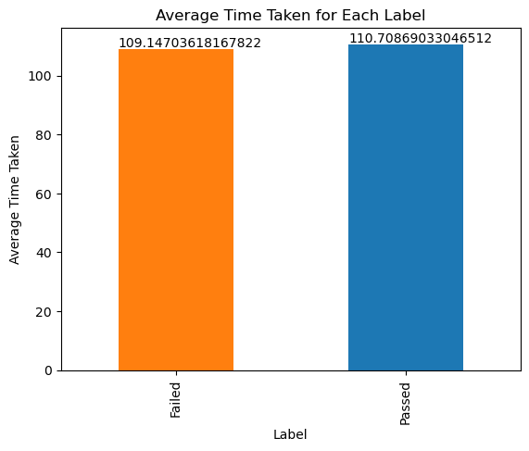

Average Time Taken (minute)
Average Time taken for each Label
Label | Time Taken
Passed | 110
Failed | 109

Minimum Time taken for each Label
Label | Time Taken
Passed | 76
Failed | 75

Maximum Time taken for each Label
Label | Time Taken
Passed | 142
Failed | 122

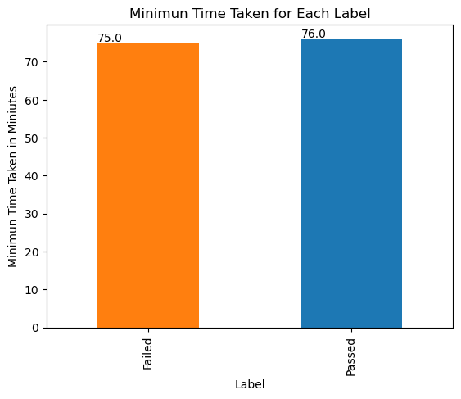

Minimum Time Taken (minute)

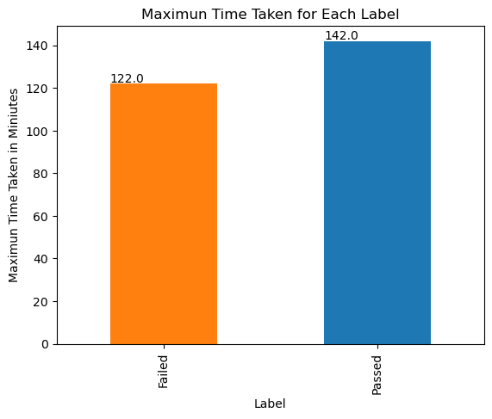
Maximum Time Taken (minute)

pretest
Description | Data
Total Examinee | 3064
Total Completed Examinee | 2240
Number of Passed Examinee | 429
Number of Failed Examinee | 2635
Passing Rate | 14%
Failed Rate | 86%
Number of Passed and Failed Examinee
Passing and Failing Rate

improvement
Chart TitleALL
Chart TitleFAILED

All | 697
TRUE | FALSE
90.82 | 9.18

Passed | 310
TRUE | FALSE
95.81 | 4.19

Failed | 387
TRUE | FALSE
86.82 | 13.18

Chart TitlePASSED

Lesson Completion
Complete lesson more than 60% |  | Complete lesson less than 60%
Passing Rate | 62 | Failed Rate | 62%
Failed Rate | 38 | Passing Rate | 38%

Complete Lessons MORE than 60%
Complete Lessons LESS than 60%

